Sheet1
Calendario de Actividades / Validación y Verificación de Software |  |  |  |  |  |  |  | EQUIPO DE TRABAJO | ROLES | FASES | ROLES
PROYECTO DE SOFTWARE PARA APRENDIZAJE AUTÓNIMO |  |  |  |  |  |  |  | Arreola Frayle Dagoberto Erik | Desarrollador | 1 | Requerimientos
JUSTLEARN |  |  |  |  |  |  |  | Hernández Salgado Ricardo | Project Manager | 2 | Diseño
SEMANA | 1 | 2 | 3 | 4 | 5 | 6 | 7 | Ríos Saucedo Jocabed | Analista | 3 | Desarrollo/Codificación
PERIODO | 4/abril/22 8/abril/22 | 11/abril/22 15/abril/22 | 18/abril/22 22/abril/22 | 25/abril/22 29/abril/22 | 2/mayo/22 6/mayo/22 | 9/mayo/22 13/mayo/22 | 16/mayo/22 20/mayo/22 | Villa Díaz Francisco Javier | Tester | 4 | Pruebas
RESPONSABLE | Ingeniero de SQA, Analista, Líder de Proyecto | Analista, Desarrollador, Líder de Proyecto | Desarrollador, Tester y Líder de Proyecto | Desarrollador, Tester, Analista y Líder de Proyecto | Tester, Ingeniero de SQA y Líder de Proyecto | Analista, Ingeniero de SQA, Líder de Proyecto | Todo el Equipo de trabajo | Villalón Villagómez José Ángel | Ingeniero de SQA | 5 | Implementación
FASE(S) | 1 | 2, 3 | 3 | 3, 4 | 4, 5 | 5, 6 |  |  |  | 6 | Mantenimiento
ACTIVIDADES: | ERS, determinar requisitos funcionales, y no funcionales | Arquitectura de sistema | RF3-RF5 | Pruebas Componentes | Implementación | Evaluación | Entrega Proyecto | 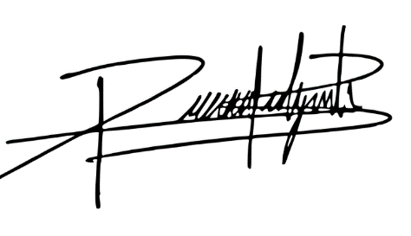

 | PLAN de SQA | Modelado UX-UI (Adobe XD) | RF6-RF8 | Pruebas Unitarias | Evaluación | Mejoras

 |  |  |  |  |  |  |  | Ricardo Hernández Salgado

 |  |  |  |  |  |  |  | Project Manager
 | Diagrama BPMN y Diagrama de Casos de Uso | RF1, RF2, Creación de usuarios, Firebase o Herocku | RF9 | Pruebas de Sistema | Pruebas de aceptación | Corrección de errores

 |  |  |  | Pruebas de Integración

 |  |  |  | Si hubo algún retraso con un RF

